Resumen Diario
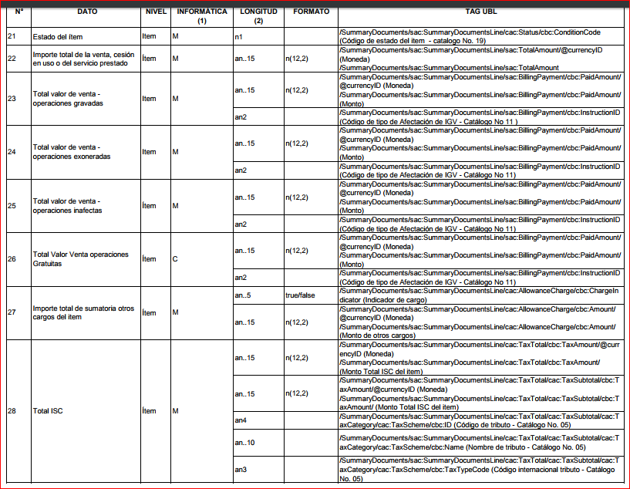
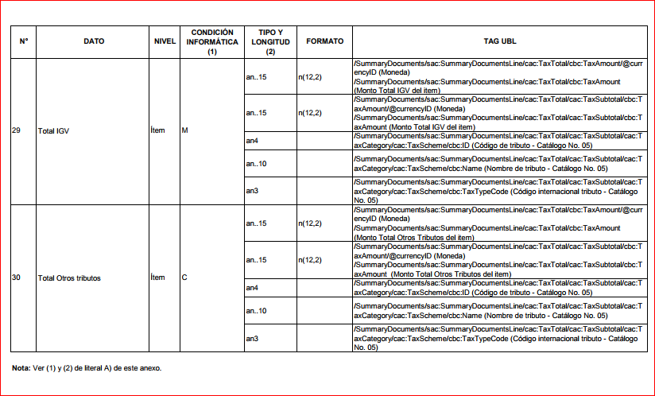
Anexo II

Resumen Diario |  |  |  |  |  |  |  | 1 | 2 | 3 | 4 | 5 | 6 | 7 | 8 | 9 | 10 | 11 | 12 | 13 | 14 | 15 | 16 | 17 | 18 | 19 | 20 | 21 | 22 | 23 | 24 | 25
N° | DATO | CONDICIÓN INFORMÁTICA(1) | TIPO Y LONGITUD (2) | FORMATO | Archivo Texto - Orden de columna | Archivo JSON - Atributo |  | Fecha de generación del documento | Fecha de generación del resumen | Tipo de documento de resumen | Serie y número de documento | Tipo de documento de Identidad del adquirente o usuario | Número de documento del adquirente o usuario | Tipo de Moneda | Total valor de venta - operaciones gravadas | Total valor de venta - operaciones exoneradas | Total valor de venta - operaciones inafectas | Total ISC | Total IGV | Total Otros tributos | Importe total de la venta, cesión en uso o del servicio prestado | Total valor de venta - operaciones gratuitas | Importe total de sumatoria otros cargos del ítem | Tipo de documento que modifica | Número de serie de la boleta de venta que modifica | Número correlativo de la boleta de venta que modifica | Régimen de percepción | Porcentaje de Percepcion | Base imponible percepción | Monto de la percepción | Monto total a cobrar incluida la percepción | Estado | Concatenacion |  | Resultado
Archivo: Cabecera (RRRRRRRRRRR-RC-YYYYMMDD-CCC.RDI) |  |  |  |  |  |  | BVE soles | 2018-01-01 | 2018-01-26 | 03 | B001-1 | 01 | 42454620 | PEN | 100 | 200 | 200 | 18 | 19 | 50 | 10000 | 10 | 10 |  |  |  | 01 | 2.00 | 100 | 18 | 118 | 1 | 2018-01-01|2018-01-26|03|B001-1|01|42454620|PEN|100|200|200|18|19|50|10000|10| | 10||||01|2.00|100|18|118|1| | 2018-01-01|2018-01-26|03|B001-1|01|42454620|PEN|100|200|200|18|19|50|10000|10|10||||01|2.00|100|18|118|1|
 |  | M | M |  |  | (raiz) | NCE | 2018-01-01 | 2018-01-26 | 07 | BNCE-1 | 01 | 42454620 | PEN | 100 | 200 | 200 | 18 | 19 | 50 | 10000 | 10 | 10 | 03 | B001 | 1 |  |  |  |  |  | 1 | 2018-01-01|2018-01-26|07|BNCE-1|01|42454620|PEN|100|200|200|18|19|50|10000|10| | 10|03|B001|1||||||1| | 2018-01-01|2018-01-26|07|BNCE-1|01|42454620|PEN|100|200|200|18|19|50|10000|10|10|03|B001|1||||||1|
1 | Fecha de generación del documento | M | an..10 | YYYY-MM-DD | 1 | fecEmision | NDE | 2018-01-01 | 2018-01-26 | 08 | BNDE-1 | 01 | 42454620 | PEN | 100 | 200 | 200 | 18 | 19 | 50 | 10000 | 10 | 10 | 03 | B001 | 1 |  |  |  |  |  | 1 | 2018-01-01|2018-01-26|08|BNDE-1|01|42454620|PEN|100|200|200|18|19|50|10000|10| | 10|03|B001|1||||||1| | 2018-01-01|2018-01-26|08|BNDE-1|01|42454620|PEN|100|200|200|18|19|50|10000|10|10|03|B001|1||||||1|
2 | Fecha de generación del resumen | M | an..10 | YYYY-MM-DD | 2 | fecResumen | BVE dolares | 2018-01-01 | 2018-01-26 | 03 | B001-2 | 01 | 42454620 | USD | 100 | 200 | 200 | 18 | 19 | 50 | 10000 | 10 | 10 |  |  |  | 01 | 2.00 | 100 | 18 | 118 | 1 | 2018-01-01|2018-01-26|03|B001-2|01|42454620|USD|100|200|200|18|19|50|10000|10| | 10||||01|2.00|100|18|118|1| | 2018-01-01|2018-01-26|03|B001-2|01|42454620|USD|100|200|200|18|19|50|10000|10|10||||01|2.00|100|18|118|1|
3 | Tipo de documento de resumen | M | an2 | Catálogo N° 1 | 3 | tipDocResumen | NDE Penalidad | 2018-01-01 | 2018-01-26 | 08 | BNDE-1 | 01 | 42454620 | PEN | 100 | 200 | 200 | 18 | 19 | 50 | 10000 | 10 | 10 |  |  |  | 01 |  | 100 | 18 | 118 | 1 | 2018-01-01|2018-01-26|08|BNDE-1|01|42454620|PEN|100|200|200|18|19|50|10000|10| | 10||||01||100|18|118|1| | 2018-01-01|2018-01-26|08|BNDE-1|01|42454620|PEN|100|200|200|18|19|50|10000|10|10||||01||100|18|118|1|
4 | Serie y número de documento | M | an..4 - n..8 | XXXX-99999999 | 4 | idDocResumen
5 | Tipo de documento de Identidad del adquirente o usuario | M | an |  | 5 | tipDocUsuario
6 | Número de documento del adquirente o usuario | M | an..100 |  | 6 | numDocUsuario
7 | Tipo de Moneda | M | an3 |  | 7 | tipMoneda
8 | Total valor de venta - operaciones gravadas |  |  |  | 8 | totValGrabado
9 | Total valor de venta - operaciones exoneradas |  |  |  | 9 | totValExoneado
10 | Total valor de venta - operaciones inafectas |  |  |  | 10 | totValInafecto
11 | Total valor de venta - operaciones gratuitas |  |  |  | 11 | monValGratuito
12 | Importe total de sumatoria otros cargos del ítem |  |  |  | 12 | totOtroCargo
13 | Total ISC |  |  |  | 13 | monTribIsc
14 | Total IGV |  |  |  | 14 | monTribIgv
15 | Total Otros tributos |  |  |  | 15 | monTribOtro
16 | Importe total de la venta, cesión en uso o del servicio prestado |  |  |  | 16 | totImpCpe
17 | Tipo de documento que modifica |  |  |  | 17 | tipDocModifico
18 | Número de serie de la boleta de venta que modifica |  |  |  | 18 | serDocModifico
19 | Número correlativo de la boleta de venta que modifica |  |  |  | 19 | numDocModifico
20 | Régimen de percepción |  |  |  | 20 | tipRegPercepcion
21 | Porcentaje de Percepcion |  |  |  | 21 | porPercepcion | <cbc:TotalInvoiceAmount currencyID="PEN">${resumen.monBasePercepcion}</cbc:TotalInvoiceAmount> |  |  |  |  |  |  |  | +
22 | Base imponible percepción |  |  |  | 22 | monBasePercepcion | <sac:SUNATTotalCashed currencyID="PEN">${resumen.monPercepcion}</sac:SUNATTotalCashed>
23 | Monto de la percepción |  |  |  | 23 | monPercepcion | <cbc:TaxableAmount currencyID="PEN">${resumen.monTotIncPercepcion}</cbc:TaxableAmount> |  |  |  |  |  |  |  | +
24 | Monto total a cobrar incluida la percepción |  |  |  | 24 | monTotIncPercepcion
25 | Estado |  |  | 1= adicionar. 2= modificar. 3= anulado. | 25 | tipEstado

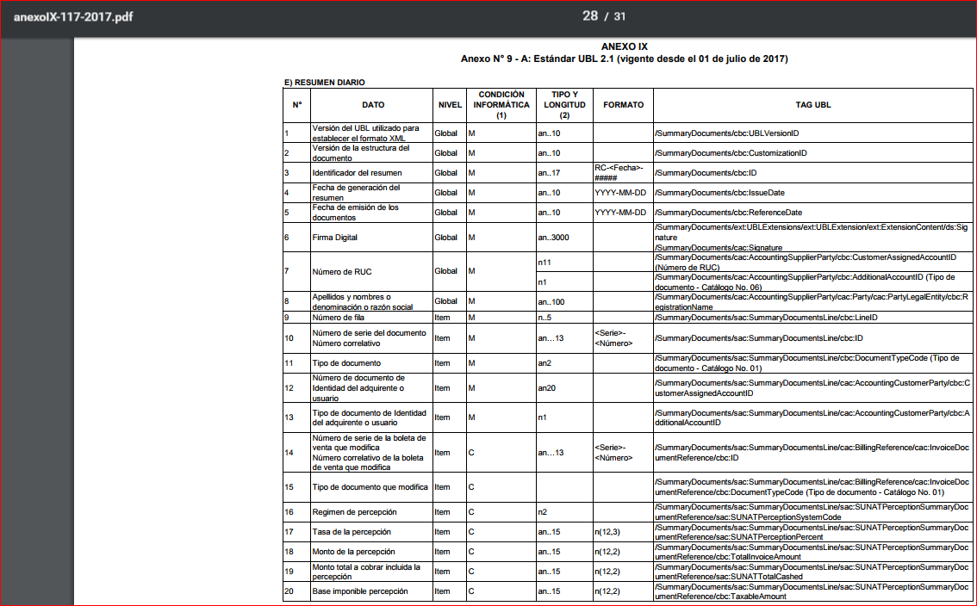

Nota: |  |  |  |  |  |  |  | Resultado

(1) La columna condición informática puede tener los valores: M cuando el dato es obligatorio y C (condicional)
(2) La columna Tipo y Longitud define el tipo de dato y el tamaño que debe cumplir. La codificación sigue el siguiente formato:
a | caracter alfabético
n | caracter numérico
an | carácter alfanumérico
a3 | 3 caracteres alfabéticos de longitud fija
n3 | 3 caracteres numéricos de longitud fija
an3 | 3 caracteres alfa-numéricos de longitud fija
a..3 | hasta 3 caracteres alfabéticos
n..3 | hasta 3 caracteres numéricos
an..3 | hasta 3 caracteres alfa-numéricos

Retencion
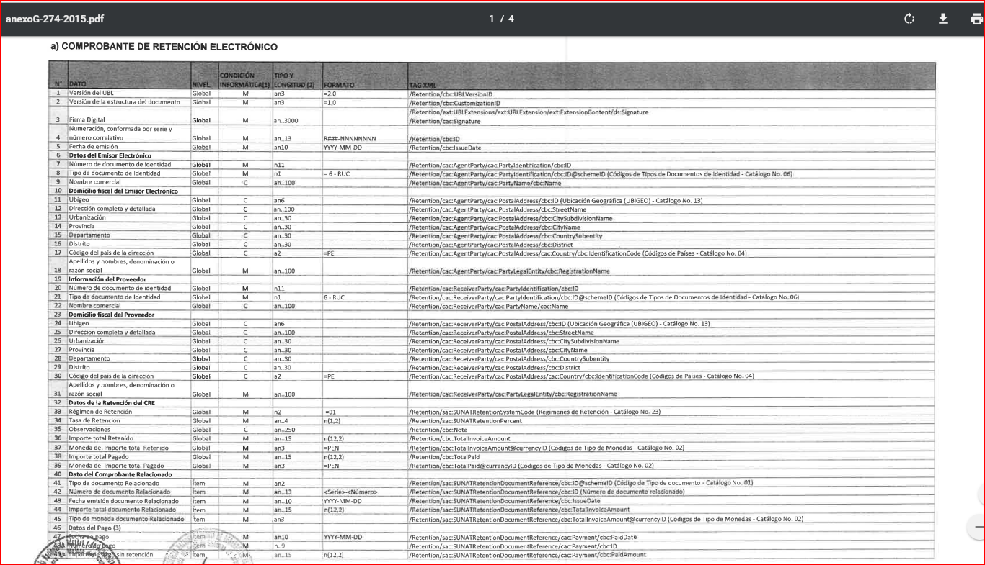
 | Anexo I

 |  |  |  |  |  |  | estructura | 0 | 1 | 2 | 3 | 4 | 5 | 6 | 7 | 8 | 9 | 10 | 11 | 12 | 13 | 14 | 15 | 16 | 17 | 18 | 0 | 1 | 2 | 3 | 4 | 5 | 6 | 7 | 8 | 9 | 10 | 11 | 12 | 13 | 14 | 15 | 16 | 17
 | A) Retenciones |  |  |  |  |  |  |  |  |  |  | Datos del Receptor |  |  |  |  |  |  |  | Datos de la retención |  |  |  |  |  |  | Dato del comprobante relacionado |  |  |  |  |  |  |  |  | Datos de retención |  |  |  |  | Tipo de cambio
 | N° | DATO | CONDICIÓN INFORMÁTICA | TIPO Y LONGITUD (2) | FORMATO | Archivo Texto - Orden de columna | Archivo JSON - Atributo | Fecha de emisión | Número de documento de identidad Receptor | Tipo de Documento de identidad del Receptor | Nombre Comercial del Receptor | Ubigeo | Dirección Completa del Receptor | Urbanización | Departamento | Provincia | Distrito | Codigo de país de la dirección | Apellidos y nombres, denominación o razón social del adquirente o usuario | Régimen de retención | Tasa de retención | Observaciones | Importe Total Retenido | Moneda del importe total retenido | Importe Total pagado | Moneda del importe total pagado | Tipo de documento relacionado | Número de documento relacionado | Fecha de emisión de documento relacionado | Importe total documento relacionado | Tipo de moneda de documento relacionado | Fecha de Pago | Número de Pago | Importe de pago sin retencion | Moneda de pago | Importe retenido | Moneda de importe retenido | Fecha de retención | Importe Total a pagar (neto) | Moneda de monto neto pagado | La moneda de referencia para el tipo de cambio | La moneda objetivo para la tasa de cambio | El factor aplicado a la moneda de origen para calcular la moneda destino (tipo de cmabio) | Fecha de cambio |  |  |  |  | Cabecera | Detalle
 | Archivo: Cabecera (RRRRRRRRRRR-20-RXXX-999999999.RET) |  |  |  |  |  |  | 2018-01-01 | 10424546203 | 1900-01-06 | GUTI SAC | 150101 | JIRON PEDRO CANGA 150 | MARANGA | LIMA | LIMA | SAN MIGUEL | 51 | MARVIN GUTIERREZ | 01 | 3.00 | OBSERVACIONES NUNCA MAS | 3.00 | PEN | 103 | PEN | 01 | F001-1 | 2018-01-01 | 100.00 | PEN | 2018-01-01 | 1 | 100.00 | PEN | 3.00 | PEN | 2018-01-01 | 97 | PEN | PEN | PEN | 1 | 2018-01-01 | 2018-01-01|10424546203|6|GUTI SAC|150101|JIRON PEDRO CANGA 150|MARANGA|LIMA|LIMA|SAN MIGUEL|51|MARVIN GUTIERREZ|01|3.00|OBSERVACIONES NUNCA MAS| | 3.00|PEN|103|PEN| | 01|F001-1|2018-01-01|100|PEN|2018-01-01|1|100|PEN|3|PEN| | 2018-01-01|97|PEN|PEN|PEN|1|2018-01-01| | 2018-01-01|10424546203|6|GUTI SAC|150101|JIRON PEDRO CANGA 150|MARANGA|LIMA|LIMA|SAN MIGUEL|51|MARVIN GUTIERREZ|01|3.00|OBSERVACIONES NUNCA MAS|3.00|PEN|103|PEN| | 01|F001-1|2018-01-01|100|PEN|2018-01-01|1|100|PEN|3|PEN|2018-01-01|97|PEN|PEN|PEN|1|2018-01-01|
 |  |  |  |  |  |  | (raiz) |  |  |  |  |  |  |  |  |  |  |  |  |  |  |  |  |  |  |  |  |  |  |  | USD |  |  |  | USD
 | 1 | Fecha de emisión | M | an..10 | YYYY-MM-DD | 1 | fecEmision
 |  | Datos del Receptor
 | 2 | Número de documento de identidad Receptor | M | an..15 |  | 2 | nroDocIdeReceptor
 | 3 | Tipo de Documento de identidad del Receptor | M | an..1 | Catálogo N° 6 | 3 | tipDocIdeReceptor
 | 4 | Nombre Comercial del Receptor | M | an..250 |  | 4 | desNomComReceptor
 | 5 | Ubigeo | M | an..6 | n(6) | 5 | desUbiReceptor
 | 6 | Dirección Completa del Receptor | C | an..250 |  | 6 | desDirReceptor
18 | 7 | Urbanización | C | an..250 |  | 7 | desUrbReceptor
19 | 8 | Departamento | C | an..250 |  | 8 | desDepReceptor
20 | 9 | Provincia | C | an..250 |  | 9 | desProReceptor
21 | 10 | Distrito | C | an..250 |  | 10 | desDisReceptor
22 | 11 | Codigo de país de la dirección | M | an..250 | =PE | 11 | codPaisReceptor
23 | 12 | Apellidos y nombres, denominación o razón social del adquirente o usuario | M | an..250 |  | 12 | rznSocialReceptor
24 | 13 | Datos de la retención
25 | 14 | Régimen de retención | M | an..2 | =01 | 13 | codRegRetencion
 | 15 | Tasa de retención | M | an..5 | n(4,2) | 14 | tasRetencion
 | 16 | Observaciones | M | an..250 |  | 15 | desObsRetencion
 | 17 | Importe Total Retenido | M | an..15 | n(12,2) | 16 | mtoTotRetencion
 | 18 | Moneda del importe total retenido | M | an(3) | =PEN | 17 | codMonRetencion
 | 19 | Importe Total pagado | M | an..15 | n(12,2) | 18 | mtoImpTotPagRetencion
 | 20 | Moneda del importe total pagado | M | an(3) | =PEN | 19 | tipMonImpTotPagRetencion
 | Archivo: Detalle (RRRRRRRRRRR-20-RXXX-999999999.DRE)
24 |  | Dato del comprobante relacionado
27 | 19 | Tipo de documento relacionado | M | an..2 |  | 1 | tipDocRelacionado
28 | 20 | Número de documento relacionado | M | an2 | Catálogo N° 8 | 2 | nroDocRelacionado
29 | 21 | Fecha de emisión de documento relacionado | M | an..23 | YYYY-MM-DD | 3 | fecEmiDocRelacionado
 | 22 | Importe total documento relacionado | M | an..15 | n(12,2) | 4 | mtoImpTotDocRelacionado
30 | 23 | Tipo de moneda de documento relacionado | M | an(3) |  | 5 | tipMonDocRelacionado
 | 24 | Fecha de Pago | C | an..10 | YYYY-MM-DD | 6 | fecPagDocRelacionado
 | 25 | Número de Pago | C | an..1 |  | 7 | nroPagDocRelacionado
 | 26 | Importe de pago sin retencion | C | an..15 | n(12,2) | 8 | mtoPagDocRelacionado
 | 27 | Moneda de pago | C | an(3) | =PEN | 9 | tipMonPagDocRelacionado
 |  | Datos de retención
 | 28 | Importe retenido | C | an..15 | n(12,2) | 10 | mtoRetDocRelacionado
 | 29 | Moneda de importe retenido | C |  | =PEN | 11 | tipMonRetDocRelacionado
 | 30 | Fecha de retención | C | an..10 | YYYY-MM-DD | 12 | fecRetDocRelacionado
 | 31 | Importe Total a pagar (neto) | C | an..15 | n(12,2) | 13 | mtoTotPagNetoDocRelacionado
 | 32 | Moneda de monto neto pagado | C | an(3) | =PEN | 14 | tipMonTotPagNetoDocRelacionado
 |  | Tipo de cambio
 | 33 | La moneda de referencia para el tipo de cambio | C | an(3) |  | 15 | tipMonRefTipCambio
 | 34 | La moneda objetivo para la tasa de cambio | C | an(3) | =PEN | 16 | tasTipCambio
 | 35 | El factor aplicado a la moneda de origen para calcular la moneda destino (tipo de cmabio) | C | an ..11 | n(4,6) | 17 | facTipCambio
 | 36 | Fecha de cambio | C | an..10 | YYYY-MM-DD | 18 | fecTipCambio
 | Notas:

 | (1) La columna condición informática puede tener los valores: M cuando el dato debe consignarse siempre (mandatorio) , y C (condicional)
 | (2) La columna Tipo y Longitud define el tipo de dato y el tamaño que debe cumplir. La codificación sigue el siguiente formato:
 | a | caracter alfabético
 | n | caracter numérico
 | an | carácter alfanumérico
 | a3 | 3 caracteres alfabéticos de longitud fija
 | n3 | 3 caracteres numéricos de longitud fija
 | an3 | 3 caracteres alfa-numéricos de longitud fija
 | a..3 | hasta 3 caracteres alfabéticos
 | n..3 | hasta 3 caracteres numéricos
 | an..3 | hasta 3 caracteres alfa-numéricos
 | TXT | El ultimo campo de la línea, siempre debe tener un valor en su defecto guión, caso contrario mostrará que no tiene la cantidad de filas requeridas.
 | C | Json / TXT: vacío o sin tag es aceptado porque XSD o XSL no lo validan.
 | M | Json o Txt: si viene vacío - XsdValidator. Si sacas TAG, solo en alguno casos pone valor por defecto 0.00.
 | CDATA | Los campos de tipo texto como razon social o nombre de Item serán colocados entre <![CDATA[]]> auotmáticamente (aplicados en las plantillas de facturador).

